Sheet1
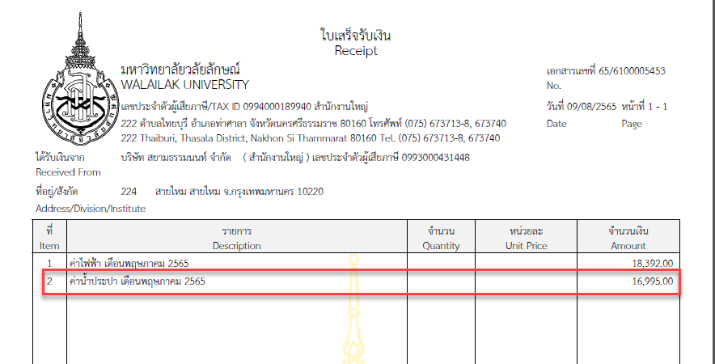
Doc : | 6100005453

เมื่อพิมพ์ใบเสร็จรับเงิน ZARF001 อยากทราบว่า ยอดเงิน 16,995.00 ที่แสดงในใบเสร็จเกิดจากอะไร

